Киритилади
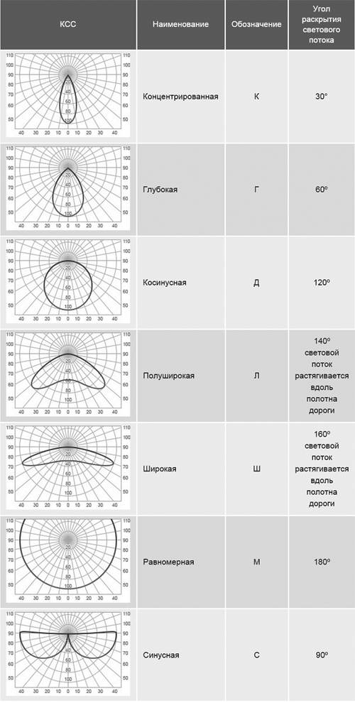
Хонанинг узунлиги | 0,1га стрелка билан ўзгаради ёки қўлда киритилади, фақат рақам ва битта вергул, мусбат сонлар
Хонанинг эни
Хонанинг баландлиги
Хонанинг функцияси | Умумий маълумот листидан олинади B, C, D устунлар олинади
Пол ранги | Умумий маълумот листидан олинади 309-318 қаторлар олинади
Шифт ранги | Умумий маълумот листидан олинади 309-318 қаторлар олинади
Девор ранги | Умумий маълумот листидан олинади 309-318 қаторлар олинади
Ёритгичнинг шакли:
агар думалоқ бўлса диаметри
агар тўртбурчак бўлса эни ва бўйи
агар чизиқли бўлса (эни 5 см.дан кам) узунлиги
Ёритгичнинг шифтдан масофаси | 0 | 0,01га стрелка билан ўзгаради ёки қўлда киритилади, фақат рақам ва битта вергул, мусбат сонлар
Ёруғликнинг тарқалиш бурчаги | 120Д | расмдагилар киритилади
ўлчов бирлиги | метр | мм, см, м

